1.1培训项目列表
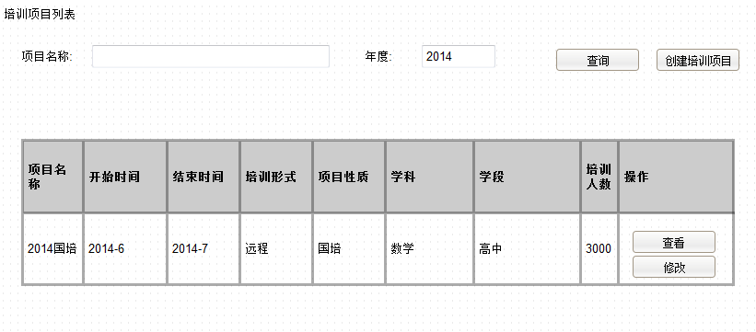
搜索区: | 项目名称
 | 培训年度

按钮区: | 查询
 | 创建培训项目 | 进入1.1.1添加培训项目

列表区: | 项目名称
 | 开始时间
 | 结束时间
 | 培训形式
 | 项目性质
 | 学科
 | 学段
 | 培训人数

 | 操作-查看 | 进入1.1.2页面
 | 操作-修改 | 进入1.1.3页面

1.1.1添加培训项目
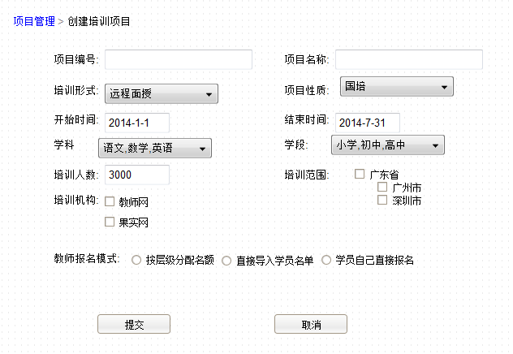

2.1项目培训实施机构列表
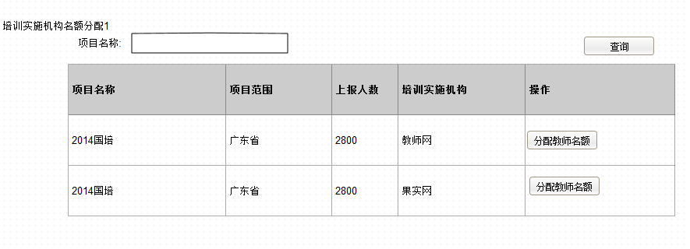
搜索区: | 项目名称

按钮区: | 查询

列表区: | 项目名称
 | 项目范围
 | 上报人数
 | 培训实施机构

 | 操作:分配教师名额 | 进入2.1.1

2.1.1培训实施机构名额分配
显示区: | 项目名称
 | 培训实施机构
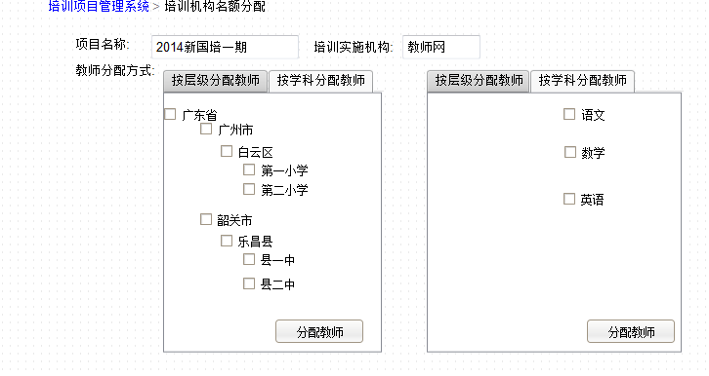
tab页1: | 按层级分配教师 | 树形checkbox

按钮: | 分配教师

tab页2: | 按学科分配教师 | 树形checkbox

按钮: | 分配教师

2.2培训实施机构教师管理
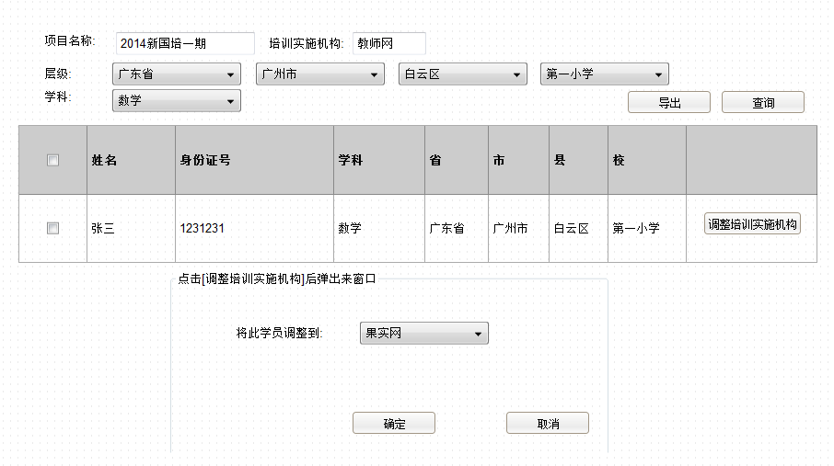

3.1培训报名方式设置
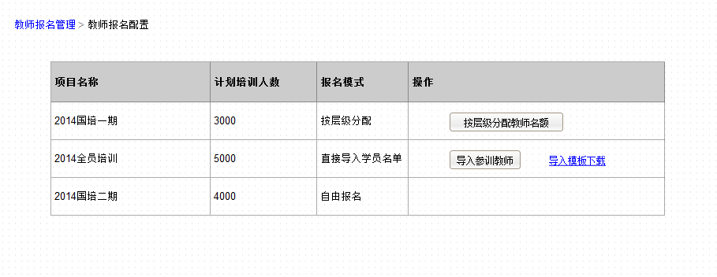

3.1.1按层级分配教师名额
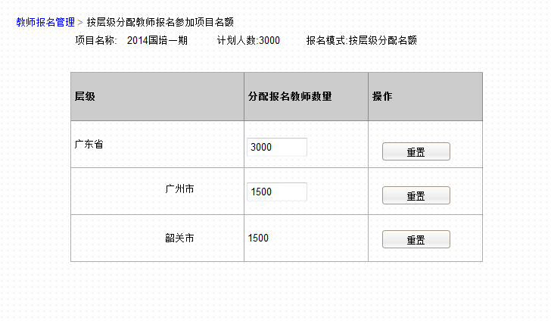

4.1教师培训成绩查询
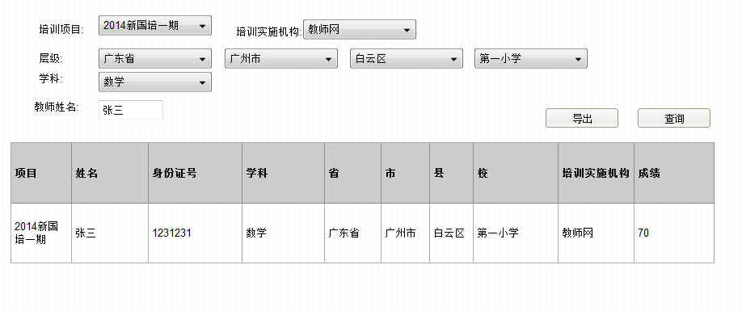

4.2项目评价
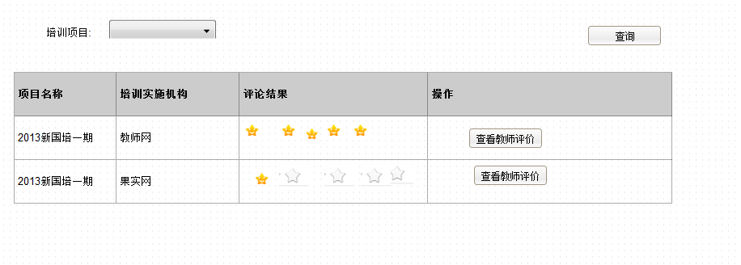

4.3项目汇部统计
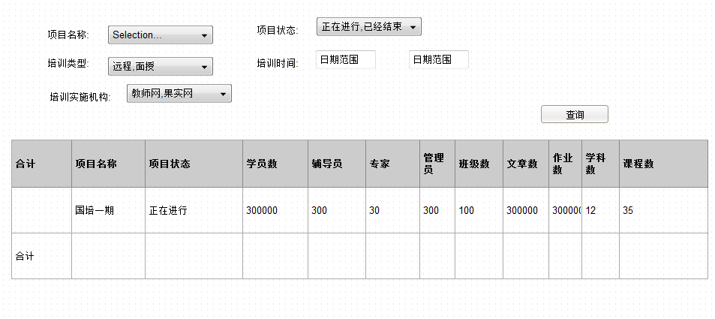

计划人数 | 实培人数 | 合格人数

